Fig. 1
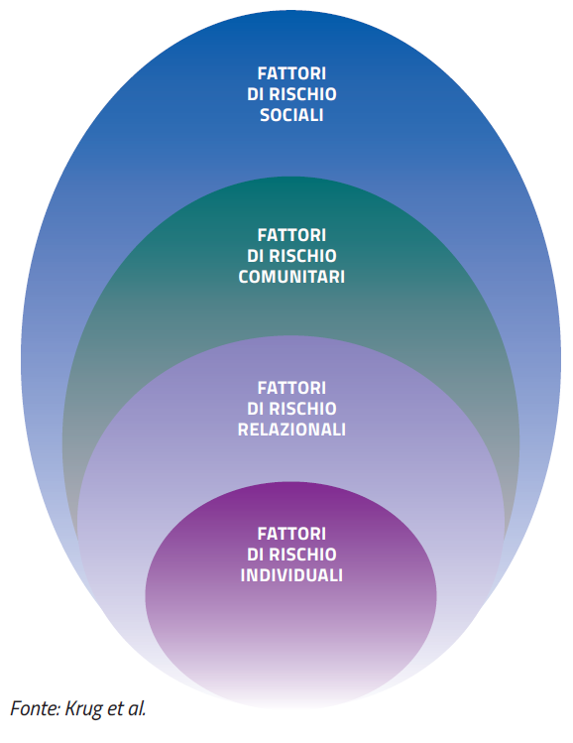
FIGURA 1. CLASSIFICAZIONE DEI FATTORI DI RISCHIO: L'APPROCCIO ECOLOGICO

Fig. 2
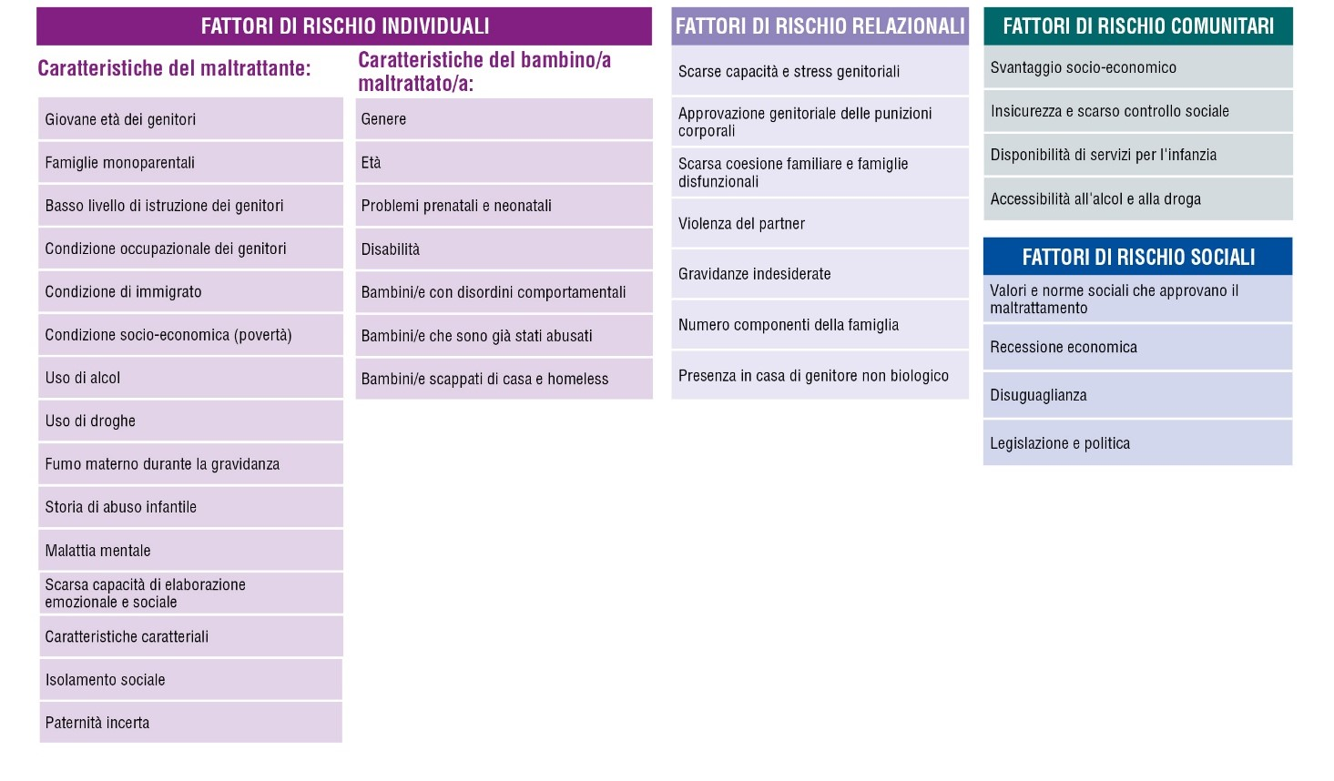
FIGURA 2 CLASSIFICAZIONE DEI FATTORI DI RISCHIO: DETTAGLIO

Fig. 3
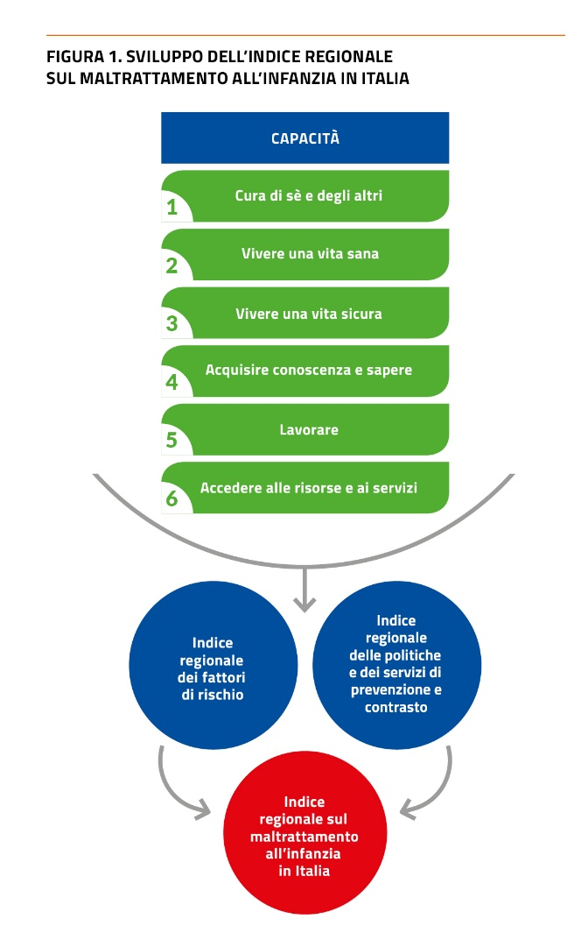
3

Fig. 4
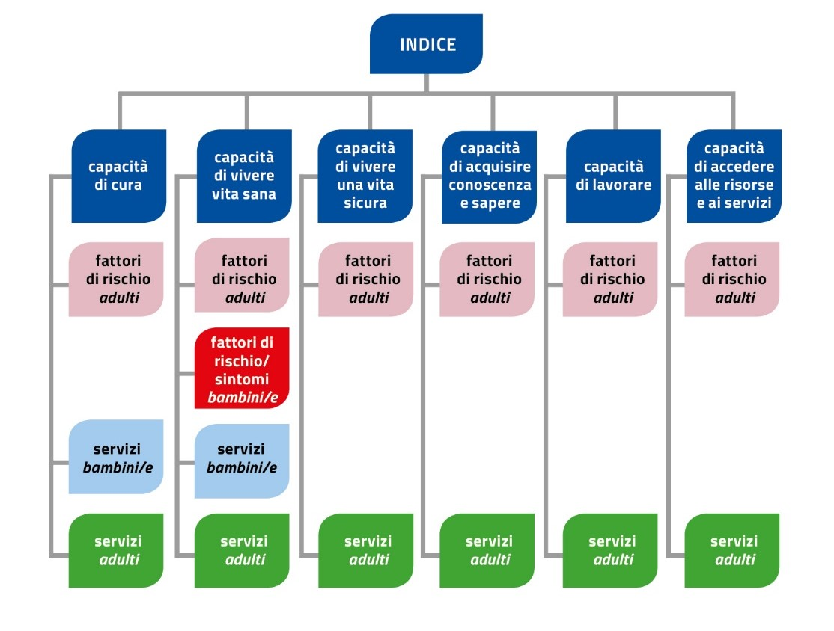
FIGURA 4. INDICE REGIONALE TOTALE PER CAPACITÁ: SCHEMA DI ANALISI

Fig. 5
FIGURA 5. INDICE REGIONALE FATTORI DI RISCHIO DEI POTENZIALI MALTRATTANTI CAPACITÀ DI CURA DI SÈ E DEGLI ALTRI
Trentino Alto Adige 1 | 0.807
Veneto 2 | 0.526
Lombardia 3 | 0.512
Friuli-Venezia Giulia 4 | 0.477
Valle d'Aosta 5 | 0.468
Emilia-Romagna 6 | 0.464
Sardegna 7 | 0.359
Basilicata 8 | 0.331
Liguria 9 | 0.276
Toscana 10 | 0.259
Umbria 11 | 0.198
Piemonte 12 | 0.123
Marche 13 | 0.097
Molise 14 | -0.154
Abruzzo 15 | -0.194
Calabria 16 | -0.260
Lazio 17 | -0.442
Puglia 18 | -0.792
Sicilia 19 | -1.235
Campania 20 | -1.821

Trentino Alto Adige 1 | 0.807
Veneto 2 | 0.526
Lombardia 3 | 0.512
Friuli-Venezia Giulia 4 | 0.477
Valle d'Aosta 5 | 0.468
Emilia-Romagna 6 | 0.464
Sardegna 7 | 0.359
Basilicata 8 | 0.331
Liguria 9 | 0.276
Toscana 10 | 0.259
Umbria 11 | 0.198
Piemonte 12 | 0.123
Marche 13 | 0.097
Molise 14 | -0.154
Abruzzo 15 | -0.194
Calabria 16 | -0.260
Lazio 17 | -0.442
Puglia 18 | -0.792
Sicilia 19 | -1.235
Campania 20 | -1.821

Fig. 6
FIGURA 6. INDICE REGIONALE SERVIZI PER POTENZIALI MALTRATTANTI CAPACITÀ DI CURA DI SÈ E DEGLI ALTRI
Emilia-Romagna 1 | 1.694
Veneto 2 | 0.668
Valle d'Aosta 3 | 0.634
Umbria 4 | 0.575
Liguria 5 | 0.312
Piemonte 6 | 0.256
Trentino-Alto Adige 7 | 0.146
Toscana 8 | 0.114
Sardegna 9 | 0.002
Lombardia 10 | -0.046
Lazio 11 | -0.162
Basilicata 12 | -0.164
Abruzzo 13 | -0.221
Puglia 14 | -0.248
Sicilia 15 | -0.258
Friuli-Venezia Giulia 16 | -0.270
Molise 17 | -0.543
Marche 18 | -0.640
Calabria 19 | -0.743
Campania 20 | -0.843

Emilia-Romagna 1 | 1.694
Veneto 2 | 0.668
Valle d'Aosta 3 | 0.634
Umbria 4 | 0.575
Liguria 5 | 0.312
Piemonte 6 | 0.256
Trentino-Alto Adige 7 | 0.146
Toscana 8 | 0.114
Sardegna 9 | 0.002
Lombardia 10 | -0.046
Lazio 11 | -0.162
Basilicata 12 | -0.164
Abruzzo 13 | -0.221
Puglia 14 | -0.248
Sicilia 15 | -0.258
Friuli-Venezia Giulia 16 | -0.270
Molise 17 | -0.543
Marche 18 | -0.640
Calabria 19 | -0.743
Campania 20 | -0.843

Fig. 7
FIGURA 7. INDICE REGIONALE SERVIZI PER BAMBINI/E CAPACITA' DI RICEVERE CURA
 | Totale
Liguria 1 | 1.141
Piemonte 2 | 0.830
Valle d'Aosta 3 | 0.694
Umbria 4 | 0.612
Veneto 5 | 0.414
Emilia-Romagna 6 | 0.392
Toscana 7 | 0.324
Sardegna 8 | 0.323
Marche 9 | 0.071
Trentino-Alto Adige 10 | 0.044
Friuli-Venezia Giulia 11 | 0.013
Molise 12 | -0.211
Basilicata 13 | -0.251
Lombardia 14 | -0.269
Sicilia 15 | -0.276
Abruzzo 16 | -0.560
Puglia 17 | -0.663
Lazio 18 | -0.742
Calabria 19 | -0.809
Campania 20 | -1.077
Regioni | Totale
Liguria 1 | 1.141
Piemonte 2 | 0.830
Valle d'Aosta 3 | 0.694
Umbria 4 | 0.612
Veneto 5 | 0.414
Emilia-Romagna 6 | 0.392
Toscana 7 | 0.324
Sardegna 8 | 0.323
Marche 9 | 0.071
Trentino-Alto Adige 10 | 0.044
Friuli-Venezia Giulia 11 | 0.013
Molise 12 | -0.211
Basilicata 13 | -0.251
Lombardia 14 | -0.269
Sicilia 15 | -0.276
Abruzzo 16 | -0.560
Puglia 17 | -0.663
Lazio 18 | -0.742
Calabria 19 | -0.809
Campania 20 | -1.077

Fig. 8
FIGURA 8. INDICE REGIONALE FATTORI DI RISCHIO DEI POTENZIALI MALTRATTANTI: CAPACITÀ DI VIVERE UNA VITA SANA
Trentino Alto Adige 1 | 0.686
Molise 2 | 0.617
Liguria 3 | 0.528
Lombardia 4 | 0.509
Veneto 5 | 0.410
Friuli-Venezia Giulia 6 | 0.323
Lazio 7 | 0.275
Sicilia 8 | 0.206
Abruzzo 9 | 0.121
Puglia 10 | 0.087
Emilia-Romagna 11 | -0.015
Calabria 12 | -0.199
Sardegna 13 | -0.243
Toscana 14 | -0.246
Campania 15 | -0.257
Basilicata 16 | -0.333
Piemonte 17 | -0.545
Umbria 18 | -0.594
Marche 19 | -0.647
Valle d'Aosta 20 | -0.683
Totale
Trentino Alto Adige 1 | 0.686
Molise 2 | 0.617
Liguria 3 | 0.528
Lombardia 4 | 0.509
Veneto 5 | 0.410
Friuli-Venezia Giulia 6 | 0.323
Lazio 7 | 0.275
Sicilia 8 | 0.206
Abruzzo 9 | 0.121
Puglia 10 | 0.087
Emilia-Romagna 11 | -0.015
Calabria 12 | -0.199
Sardegna 13 | -0.243
Toscana 14 | -0.246
Campania 15 | -0.257
Basilicata 16 | -0.333
Piemonte 17 | -0.545
Umbria 18 | -0.594
Marche 19 | -0.647
Valle d'Aosta 20 | -0.683

Fig. 9
FIGURA 9. INDICE REGIONALE SINTOMI DI VULNERABILITÀ DEI BAMBINI/E AL MALTRATTAMENTO: CAPACITÀ DI VIVERE UNA VITA SANA
Trentino Alto Adige 1 | 0.928
Valle d'Aosta 2 | 0.754
Marche 3 | 0.672
Friuli-Venezia Giulia 4 | 0.600
Lazio 5 | 0.527
Toscana 6 | 0.480
Emilia-Romagna 7 | 0.459
Piemonte 8 | 0.320
Umbria 9 | 0.276
Veneto 10 | 0.194
Liguria 11 | 0.092
Lombardia 12 | 0.085
Calabria 13 | -0.120
Basilicata 14 | -0.554
Campania 15 | -0.580
Abruzzo 16 | -0.680
Sardegna 17 | -0.720
Molise 18 | -0.812
Puglia 19 | -0.937
Sicilia 20 | -0.986
Trentino Alto Adige 1 | 0.928
Valle d'Aosta 2 | 0.754
Marche 3 | 0.672
Friuli-Venezia Giulia 4 | 0.600
Lazio 5 | 0.527
Toscana 6 | 0.480
Emilia-Romagna 7 | 0.459
Piemonte 8 | 0.320
Umbria 9 | 0.276
Veneto 10 | 0.194
Liguria 11 | 0.092
Lombardia 12 | 0.085
Calabria 13 | -0.120
Basilicata 14 | -0.554
Campania 15 | -0.580
Abruzzo 16 | -0.680
Sardegna 17 | -0.720
Molise 18 | -0.812
Puglia 19 | -0.937
Sicilia 20 | -0.986

Fig. 10
FIGURA 10. INDICE REGIONALE SERVIZI PER POTENZIALI MALTRATTANTI CAPACITÀ DI VIVERE UNA VITA SANA
 | Totale
Liguria 1 | 1.287
Marche 2 | 0.913
Toscana 3 | 0.702
Valle d'Aosta 4 | 0.620
Veneto 5 | 0.577
Umbria 6 | 0.476
Piemonte 7 | 0.420
Emilia-Romagna 8 | 0.113
Trentino Alto Adige 9 | 0.082
Lombardia 10 | -0.027
Molise 11 | -0.064
Abruzzo 12 | -0.154
Puglia 13 | -0.202
Friuli-Venezia Giulia 14 | -0.229
Sardegna 15 | -0.403
Lazio 16 | -0.514
Basilicata 17 | -0.617
Sicilia 18 | -0.853
Calabria 19 | -0.981
Campania 20 | -1.147
Regioni | Totale
Liguria 1 | 1.287
Marche 2 | 0.913
Toscana 3 | 0.702
Valle d'Aosta 4 | 0.620
Veneto 5 | 0.577
Umbria 6 | 0.476
Piemonte 7 | 0.420
Emilia-Romagna 8 | 0.113
Trentino Alto Adige 9 | 0.082
Lombardia 10 | -0.027
Molise 11 | -0.064
Abruzzo 12 | -0.154
Puglia 13 | -0.202
Friuli-Venezia Giulia 14 | -0.229
Sardegna 15 | -0.403
Lazio 16 | -0.514
Basilicata 17 | -0.617
Sicilia 18 | -0.853
Calabria 19 | -0.981
Campania 20 | -1.147

Fig. 11
FIGURA 11. INDICE REGIONALE SERVIZI PER BAMBINI/E: CAPACITA' DI VIVERE UNA VITA SANA
 | Totale
Sardegna 1 | 1.219
Valle d'Aosta 2 | 1.217
Toscana 3 | 1.131
Emilia-Romagna 4 | 0.386
Puglia 5 | 0.342
Abruzzo 6 | 0.287
Sicilia 7 | 0.259
Lazio 8 | 0.256
Liguria 9 | 0.115
Umbria 10 | -0.025
Calabria 11 | -0.091
Molise 12 | -0.093
Basilicata 13 | -0.133
Trentino-Alto Adige 14 | -0.400
Marche 15 | -0.484
Veneto 16 | -0.521
Campania 17 | -0.706
Lombardia 18 | -0.833
Friuli-Venezia Giulia 19 | -0.932
Piemonte 20 | -0.995
Regioni | Totale
Sardegna 1 | 1.219
Valle d'Aosta 2 | 1.217
Toscana 3 | 1.131
Emilia-Romagna 4 | 0.386
Puglia 5 | 0.342
Abruzzo 6 | 0.287
Sicilia 7 | 0.259
Lazio 8 | 0.256
Liguria 9 | 0.115
Umbria 10 | -0.025
Calabria 11 | -0.091
Molise 12 | -0.093
Basilicata 13 | -0.133
Trentino-Alto Adige 14 | -0.400
Marche 15 | -0.484
Veneto 16 | -0.521
Campania 17 | -0.706
Lombardia 18 | -0.833
Friuli-Venezia Giulia 19 | -0.932
Piemonte 20 | -0.995

Fig. 12
FIGURA 12. INDICE REGIONALE FATTORI DI RISCHIO DEI POTENZIALI MALTRATTANTI CAPACITÀ DI VIVERE UNA VITA SICURA
Trentino-Alto Adige 1 | 1.248
Friuli-Venezia Giulia 2 | 0.678
Liguria 3 | 0.350
Sardegna 4 | 0.341
Toscana 5 | 0.265
Veneto 6 | 0.260
Piemonte 7 | 0.256
Lombardia 8 | 0.249
Emilia-Romagna 9 | 0.224
Valle d'Aosta 10 | 0.203
Umbria 11 | 0.202
Marche 12 | 0.139
Abruzzo 13 | -0.242
Sicilia 14 | -0.297
Calabria 15 | -0.486
Basilicata 16 | -0.514
Molise 17 | -0.546
Lazio 18 | -0.591
Puglia 19 | -0.673
Campania 20 | -1.066
 | 0.000
Trentino-Alto Adige 1 | 1.248
Friuli-Venezia Giulia 2 | 0.678
Liguria 3 | 0.350
Sardegna 4 | 0.341
Toscana 5 | 0.265
Veneto 6 | 0.260
Piemonte 7 | 0.256
Lombardia 8 | 0.249
Emilia-Romagna 9 | 0.224
Valle d'Aosta 10 | 0.203
Umbria 11 | 0.202
Marche 12 | 0.139
Abruzzo 13 | -0.242
Sicilia 14 | -0.297
Calabria 15 | -0.486
Basilicata 16 | -0.514
Molise 17 | -0.546
Lazio 18 | -0.591
Puglia 19 | -0.673
Campania 20 | -1.066

Fig. 13
FIGURA 13. INDICE REGIONALE SERVIZI PER POTENZIALI MALTRATTANTI CAPACITÀ DI VIVERE UNA VITA SICURA
Umbria 1 | 1.902
Emilia-Romagna 2 | 0.748
Sardegna 3 | 0.441
Friuli-Venezia Giulia 4 | 0.410
Valle d'Aosta 5 | 0.264
Liguria 6 | 0.258
Toscana 7 | 0.223
Sicilia 8 | 0.198
Trentino Alto Adige 9 | 0.121
Abruzzo 10 | 0.003
Marche 11 | -0.003
Veneto 12 | -0.095
Lombardia 13 | -0.137
Campania 14 | -0.304
Molise 15 | -0.410
Puglia 16 | -0.557
Basilicata 17 | -0.659
Calabria 18 | -0.717
Piemonte 19 | -0.717
Lazio 20 | -0.971
Regioni | Totale
classifica totale | classifica
Umbria 1 | 1.902
Emilia-Romagna 2 | 0.748
Sardegna 3 | 0.441
Friuli-Venezia Giulia 4 | 0.410
Valle d'Aosta 5 | 0.264
Liguria 6 | 0.258
Toscana 7 | 0.223
Sicilia 8 | 0.198
Trentino Alto Adige 9 | 0.121
Abruzzo 10 | 0.003
Marche 11 | -0.003
Veneto 12 | -0.095
Lombardia 13 | -0.137
Campania 14 | -0.304
Molise 15 | -0.410
Puglia 16 | -0.557
Basilicata 17 | -0.659
Calabria 18 | -0.717
Piemonte 19 | -0.717
Lazio 20 | -0.971

Fig. 14
FIGURA 14. INDICE REGIONALE FATTORI DI RISCHIO DEI POTENZIALI MALTRATTANTI CAPACITÀ DI ACQUISIRE CONOSCENZA E SAPERE
Trentino Alto Adige 1 | 1.112
Valle d'Aosta 2 | 1.036
Liguria 3 | 0.810
Friuli-Venezia Giulia 4 | 0.792
Lazio 5 | 0.751
Piemonte 6 | 0.718
Lombardia 7 | 0.715
Emilia-Romagna 8 | 0.692
Veneto 9 | 0.532
Umbria 10 | 0.508
Toscana 11 | 0.194
Marche 12 | 0.051
Abruzzo 13 | -0.016
Molise 14 | -0.123
Basilicata 15 | -0.542
Sardegna 16 | -0.717
Puglia 17 | -1.295
Sicilia 18 | -1.483
Campania 19 | -1.743
Calabria 20 | -1.993

 | 0.000
Trentino Alto Adige 1 | 1.112
Valle d'Aosta 2 | 1.036
Liguria 3 | 0.810
Friuli-Venezia Giulia 4 | 0.792
Lazio 5 | 0.751
Piemonte 6 | 0.718
Lombardia 7 | 0.715
Emilia-Romagna 8 | 0.692
Veneto 9 | 0.532
Umbria 10 | 0.508
Toscana 11 | 0.194
Marche 12 | 0.051
Abruzzo 13 | -0.016
Molise 14 | -0.123
Basilicata 15 | -0.542
Sardegna 16 | -0.717
Puglia 17 | -1.295
Sicilia 18 | -1.483
Campania 19 | -1.743
Calabria 20 | -1.993

 | 0.000

Fig. 15
FIGURA 15. INDICE REGIONALE SERVIZI PER POTENZIALI MALTRATTANTI CAPACITÀ DI ACQUISIRE CONOSCENZA E SAPERE
Molise 1 | 1.621
Toscana 2 | 1.397
Friuli-Venezia Giulia 3 | 1.126
Trentino-Alto Adige 4 | 1.084
Basilicata 5 | 0.936
Marche 6 | 0.671
Emilia-Romagna 7 | 0.395
Umbria 8 | 0.304
Liguria 9 | 0.273
Abruzzo 10 | 0.155
Lazio 11 | 0.124
Sardegna 12 | 0.115
Veneto 13 | -0.294
Piemonte 14 | -0.353
Valle d'Aosta 15 | -0.579
Lombardia 16 | -0.604
Campania 17 | -1.290
Calabria 18 | -1.461
Puglia 19 | -1.752
Sicilia 20 | -1.870
 | Regione
Molise 1 | 1.621
Toscana 2 | 1.397
Friuli-Venezia Giulia 3 | 1.126
Trentino-Alto Adige 4 | 1.084
Basilicata 5 | 0.936
Marche 6 | 0.671
Emilia-Romagna 7 | 0.395
Umbria 8 | 0.304
Liguria 9 | 0.273
Abruzzo 10 | 0.155
Lazio 11 | 0.124
Sardegna 12 | 0.115
Veneto 13 | -0.294
Piemonte 14 | -0.353
Valle d'Aosta 15 | -0.579
Lombardia 16 | -0.604
Campania 17 | -1.290
Calabria 18 | -1.461
Puglia 19 | -1.752
Sicilia 20 | -1.870

Fig. 16
FIGURA 16. INDICE REGIONALE FATTORI DI RISCHIO DEI POTENZIALI MALTRATTANTI: CAPACITÀ DI LAVORARE
Trentino Alto Adige 1 | 1.438
Emilia-Romagna 2 | 0.981
Veneto 3 | 0.964
Valle d'Aosta 4 | 0.928
Friuli-Venezia Giulia 5 | 0.831
Lombardia 6 | 0.735
Toscana 7 | 0.733
Marche 8 | 0.554
Piemonte 9 | 0.405
Liguria 10 | 0.332
Umbria 11 | 0.241
Lazio 12 | -0.233
Abruzzo 13 | -0.273
Molise 14 | -0.518
Basilicata 15 | -0.650
Sardegna 16 | -0.681
Puglia 17 | -0.702
Calabria 18 | -1.555
Campania 19 | -1.636
Sicilia 20 | -1.895
Totale 2020
Trentino Alto Adige 1 | 1.438
Emilia-Romagna 2 | 0.981
Veneto 3 | 0.964
Valle d'Aosta 4 | 0.928
Friuli-Venezia Giulia 5 | 0.831
Lombardia 6 | 0.735
Toscana 7 | 0.733
Marche 8 | 0.554
Piemonte 9 | 0.405
Liguria 10 | 0.332
Umbria 11 | 0.241
Lazio 12 | -0.233
Abruzzo 13 | -0.273
Molise 14 | -0.518
Basilicata 15 | -0.650
Sardegna 16 | -0.681
Puglia 17 | -0.702
Calabria 18 | -1.555
Campania 19 | -1.636
Sicilia 20 | -1.895

Fig. 17
FIGURA 17. INDICE REGIONALE SERVIZI PER POTENZIALI MALTRATTANTI CAPACITÀ DI LAVORARE
 | 2020
Piemonte 1 | 2.445
Emilia-Romagna 2 | 2.148
Veneto 3 | 1.604
Sardegna 4 | 1.224
Lombardia 5 | 0.309
Liguria 6 | 0.086
Friuli-Venezia Giulia 7 | 0.036
Toscana 8 | -0.261
Molise 9 | -0.292
Umbria 10 | -0.438
Sicilia 11 | -0.459
Puglia 12 | -0.540
Lazio 13 | -0.559
Abruzzo 14 | -0.568
Basilicata 15 | -0.727
Valle d'Aosta 16 | -0.756
Marche 17 | -0.762
Trentino Alto Adige 18 | -0.799
Campania 19 | -0.807
Calabria 20 | -0.885
 | 2020.000
Piemonte 1 | 2.445
Emilia-Romagna 2 | 2.148
Veneto 3 | 1.604
Sardegna 4 | 1.224
Lombardia 5 | 0.309
Liguria 6 | 0.086
Friuli-Venezia Giulia 7 | 0.036
Toscana 8 | -0.261
Molise 9 | -0.292
Umbria 10 | -0.438
Sicilia 11 | -0.459
Puglia 12 | -0.540
Lazio 13 | -0.559
Abruzzo 14 | -0.568
Basilicata 15 | -0.727
Valle d'Aosta 16 | -0.756
Marche 17 | -0.762
Trentino Alto Adige 18 | -0.799
Campania 19 | -0.807
Calabria 20 | -0.885

Fig. 18
FIGURA 18. INDICE REGIONALE FATTORI DI RISCHIO DEI POTENZIALI MALTRATTANTI CAPACITÀ DI ACCEDERE ALLE RISORSE E AI SERVIZI
 | 0
Veneto 1 | 0.952
Valle d'Aosta 2 | 0.846
Emilia-Romagna 3 | 0.786
Lombardia 4 | 0.766
Friuli-Venezia Giulia 5 | 0.607
Toscana 6 | 0.515
Piemonte 7 | 0.490
Liguria 8 | 0.460
Trentino Alto Adige 9 | 0.381
Marche 10 | 0.087
Umbria 11 | -0.042
Abruzzo 12 | -0.065
Lazio 13 | -0.251
Molise 14 | -0.349
Basilicata 15 | -0.485
Puglia 16 | -0.523
Calabria 17 | -0.972
Sardegna 18 | -1.079
Sicilia 19 | -1.194
Campania 20 | -1.532
 | 0.000
Veneto 1 | 0.952
Valle d'Aosta 2 | 0.846
Emilia-Romagna 3 | 0.786
Lombardia 4 | 0.766
Friuli-Venezia Giulia 5 | 0.607
Toscana 6 | 0.515
Piemonte 7 | 0.490
Liguria 8 | 0.460
Trentino Alto Adige 9 | 0.381
Marche 10 | 0.087
Umbria 11 | -0.042
Abruzzo 12 | -0.065
Lazio 13 | -0.251
Molise 14 | -0.349
Basilicata 15 | -0.485
Puglia 16 | -0.523
Calabria 17 | -0.972
Sardegna 18 | -1.079
Sicilia 19 | -1.194
Campania 20 | -1.532

Fig. 19
FIGURA 19. INDICE REGIONALE SERVIZI PER POTENZIALI MALTRATTANTI CAPACITÀ DI ACCEDERE ALLE RISORSE E AI SERVIZI
Trentino Alto Adige 1 | 2.491
Friuli-Venezia Giulia 2 | 1.561
Emilia-Romagna 3 | 1.146
Veneto 4 | 0.729
Sardegna 5 | 0.253
Marche 6 | 0.249
Piemonte 7 | 0.220
Lombardia 8 | 0.194
Toscana 9 | 0.122
Lazio 10 | -0.202
Umbria 11 | -0.217
Molise 12 | -0.298
Liguria 13 | -0.448
Puglia 14 | -0.609
Calabria 15 | -0.771
Basilicata 16 | -0.835
Valle d'Aosta 17 | -0.836
Abruzzo 18 | -0.910
Campania 19 | -0.910
Sicilia 20 | -0.927
 | Totale
Trentino Alto Adige 1 | 2.491
Friuli-Venezia Giulia 2 | 1.561
Emilia-Romagna 3 | 1.146
Veneto 4 | 0.729
Sardegna 5 | 0.253
Marche 6 | 0.249
Piemonte 7 | 0.220
Lombardia 8 | 0.194
Toscana 9 | 0.122
Lazio 10 | -0.202
Umbria 11 | -0.217
Molise 12 | -0.298
Liguria 13 | -0.448
Puglia 14 | -0.609
Calabria 15 | -0.771
Basilicata 16 | -0.835
Valle d'Aosta 17 | -0.836
Abruzzo 18 | -0.910
Campania 19 | -0.910
Sicilia 20 | -0.927

Fig. 20
 | TOTALE
Trentino-Alto Adige 1 | 0.943
Friuli-Venezia Giulia 2 | 0.615
Veneto 3 | 0.548
FIGURA 20. INDICE REGIONALE SUI FATTORI DI RISCHIO
Trentino-Alto Adige 1 | 0.943
Friuli-Venezia Giulia 2 | 0.615
Veneto 3 | 0.548
Emilia-Romagna 4 | 0.513
Lombardia 5 | 0.510
Valle d'Aosta 6 | 0.508
Liguria 7 | 0.407
Toscana 8 | 0.314
Piemonte 9 | 0.253
Marche 10 | 0.136
Umbria 11 | 0.113
Lazio 12 | 0.005
Abruzzo 13 | -0.193
Molise 14 | -0.269
Sardegna 15 | -0.391
Basilicata 16 | -0.392
Puglia 17 | -0.691
Calabria 18 | -0.798
Sicilia 19 | -0.983
Campania 20 | -1.233
Emilia-Romagna 4 | 0.513 | REGIONI | Indice 2019 | Indice 2020 | Pos 2019 | Pos 2020 | Var | Diff. Pos
Lombardia 5 | 0.510 | Trentino-Alto Adige | 1.047 | 0.943 | 1 | 1 | - | 0
Valle d'Aosta 6 | 0.508 | Friuli-Venezia Giulia | 0.600 | 0.615 | 2 | 2 | - | 0
Liguria 7 | 0.407 | Veneto | 0.492 | 0.548 | 3 | 3 | - | 0
Toscana 8 | 0.314 | Emilia-Romagna | 0.482 | 0.513 | 4 | 4 | - | 0
Piemonte 9 | 0.253 | Lombardia | 0.430 | 0.510 | 5 | 5 | - | 0
Marche 10 | 0.136 | Valle d'Aosta | 0.342 | 0.508 | 6 | 6 | - | 0
Umbria 11 | 0.113 | Liguria | 0.197 | 0.407 | 9 | 7 | ↑ | 2
Lazio 12 | 0.005 | Toscana | 0.340 | 0.314 | 7 | 8 | ↓ | -1
Abruzzo 13 | -0.193 | Piemonte | 0.216 | 0.253 | 8 | 9 | ↓ | -1
Molise 14 | -0.269 | Marche | 0.193 | 0.136 | 10 | 10 | - | 0
Sardegna 15 | -0.391 | Umbria | 0.161 | 0.113 | 11 | 11 | - | 0
Basilicata 16 | -0.392 | Lazio | 0.153 | 0.005 | 12 | 12 | - | 0
Puglia 17 | -0.691 | Abruzzo | -0.230 | -0.193 | 14 | 13 | ↑ | 1
Calabria 18 | -0.798 | Molise | -0.129 | -0.269 | 13 | 14 | ↓ | -1
Sicilia 19 | -0.983 | Sardegna | -0.458 | -0.391 | 16 | 15 | ↑ | 1
Campania 20 | -1.233 | Basilicata | -0.250 | -0.392 | 15 | 16 | ↓ | -1
 |  | Puglia | -0.875 | -0.691 | 18 | 17 | ↑ | 1
 |  | Calabria | -0.749 | -0.798 | 17 | 18 | ↓ | -1
 |  | Sicilia | -1.043 | -0.983 | 19 | 19 | - | 0
 |  | Campania | -1.215 | -1.233 | 20 | 20 | - | 0

Fig. 21
FIGURA 21. INDICE REGIONALE SUI FATTORI DI RISCHIO VARIAZIONI 2019-2020
Trentino-Alto Adige 1 | -0.104
Friuli-Venezia Giulia 2 | 0.016
Veneto 3 | 0.057
Emilia-Romagna 4 | 0.031
Lombardia 5 | 0.081
Valle d'Aosta 6 | 0.166
Liguria 7 | 0.210
Toscana 8 | -0.026
Piemonte 9 | 0.037
Marche 10 | -0.057
Umbria 11 | -0.049
Lazio 12 | -0.148
Abruzzo 13 | 0.037
Molise 14 | -0.141
Sardegna 15 | 0.067
Basilicata 16 | -0.143
Puglia 17 | 0.185
Calabria 18 | -0.049
Sicilia 19 | 0.059
Campania 20 | -0.019

Trentino-Alto Adige 1 | -0.104 | 1
Friuli-Venezia Giulia 2 | 0.016 | 2
Veneto 3 | 0.057 | 3
Emilia-Romagna 4 | 0.031 | 4
Lombardia 5 | 0.081 | 5
Valle d'Aosta 6 | 0.166 | 6
Liguria 7 | 0.210 | 7
Toscana 8 | -0.026 | 8
Piemonte 9 | 0.037 | 9
Marche 10 | -0.057 | 10
Umbria 11 | -0.049 | 11
Lazio 12 | -0.148 | 12
Abruzzo 13 | 0.037 | 13
Molise 14 | -0.141 | 14
Sardegna 15 | 0.067 | 15
Basilicata 16 | -0.143 | 16
Puglia 17 | 0.185 | 17
Calabria 18 | -0.049 | 18
Sicilia 19 | 0.059 | 19
Campania 20 | -0.019 | 20

Fig. 22
 |  | TOTALE
1 | Emilia-Romagna 1 | 0.878
2 | Toscana 2 | 0.469
3 | Umbria 3 | 0.399
FIGURA 22. INDICE REGIONALE SUI SERVIZI
 | TOTALE
Emilia-Romagna 1 | 0.878
Toscana 2 | 0.469
Umbria 3 | 0.399
Sardegna 4 | 0.397
Veneto 5 | 0.385
Liguria 6 | 0.378
Trentino-Alto Adige 7 | 0.346
Piemonte 8 | 0.263
Friuli-Venezia Giulia 9 | 0.214
Valle d'Aosta 10 | 0.157
Marche 11 | 0.002
Molise 12 | -0.036
Lombardia 13 | -0.177
Abruzzo 14 | -0.246
Basilicata 15 | -0.306
Lazio 16 | -0.346
Sicilia 17 | -0.523
Puglia 18 | -0.529
Calabria 19 | -0.807
Campania 20 | -0.886
4 | Sardegna 4 | 0.397 | REGIONI | Indice 2019 | Indice 2020 | Pos 2019 | Pos 2020 | Var | Diff. Pos
5 | Veneto 5 | 0.385 | Emilia-Romagna | 0.928 | 0.878 | 1 | 1 | - | 0
6 | Liguria 6 | 0.378 | Toscana | 0.351 | 0.469 | 4 | 2 | ↑ | 2
7 | Trentino-Alto Adige 7 | 0.346 | Umbria | 0.330 | 0.399 | 5 | 3 | ↑ | 2
8 | Piemonte 8 | 0.263 | Sardegna | 0.440 | 0.397 | 3 | 4 | ↓ | -1
9 | Friuli-Venezia Giulia 9 | 0.214 | Veneto | 0.500 | 0.385 | 2 | 5 | ↓ | -3
10 | Valle d'Aosta 10 | 0.157 | Liguria | 0.272 | 0.378 | 8 | 6 | ↑ | 2
11 | Marche 11 | 0.002 | Trentino-Alto Adige | 0.263 | 0.346 | 9 | 7 | ↑ | 2
12 | Molise 12 | -0.036 | Piemonte | -0.041 | 0.263 | 11 | 8 | ↑ | 3
13 | Lombardia 13 | -0.177 | Friuli-Venezia Giulia | 0.320 | 0.214 | 6 | 9 | ↓ | -3
14 | Abruzzo 14 | -0.246 | Valle d'Aosta | 0.295 | 0.157 | 7 | 10 | ↓ | -3
15 | Basilicata 15 | -0.306 | Marche | -0.073 | 0.002 | 12 | 11 | ↑ | 1
16 | Lazio 16 | -0.346 | Molise | 0.079 | -0.036 | 10 | 12 | ↓ | -2
17 | Sicilia 17 | -0.523 | Lombardia | -0.150 | -0.177 | 13 | 13 | - | 0
18 | Puglia 18 | -0.529 | Abruzzo | -0.369 | -0.246 | 16 | 14 | ↑ | 2
19 | Calabria 19 | -0.807 | Basilicata | -0.345 | -0.306 | 15 | 15 | - | 0
20 | Campania 20 | -0.886 | Lazio | -0.192 | -0.346 | 14 | 16 | ↓ | -2
 |  |  | Sicilia | -0.480 | -0.523 | 17 | 17 | - | 0
 |  |  | Puglia | -0.585 | -0.529 | 18 | 18 | - | 0
 |  |  | Calabria | -0.743 | -0.807 | 19 | 19 | - | 0
 |  |  | Campania | -0.800 | -0.886 | 20 | 20 | - | 0

Fig. 23
FIGURA 23. INDICE REGIONALE SUI SERVIZI VARIAZIONI 2019-2020
Emilia-Romagna | -0.050
Toscana | 0.118
Umbria | 0.068
Sardegna | -0.043
Veneto | -0.114
Liguria | 0.106
Trentino-Alto Adige | 0.083
Piemonte | 0.305
Friuli-Venezia Giulia | -0.106
Valle d'Aosta | -0.138
Marche | 0.075
Molise | -0.115
Lombardia | -0.027
Abruzzo | 0.123
Basilicata | 0.039
Lazio | -0.155
Sicilia | -0.043
Puglia | 0.056
Calabria | -0.064
Campania | -0.086

Emilia-Romagna | -0.050 | 1
Toscana | 0.118 | 2
Umbria | 0.068 | 3
Sardegna | -0.043 | 4
Veneto | -0.114 | 5
Liguria | 0.106 | 6
Trentino-Alto Adige | 0.083 | 7
Piemonte | 0.305 | 8
Friuli-Venezia Giulia | -0.106 | 9
Valle d'Aosta | -0.138 | 10
Marche | 0.075 | 11
Molise | -0.115 | 12
Lombardia | -0.027 | 13
Abruzzo | 0.123 | 14
Basilicata | 0.039 | 15
Lazio | -0.155 | 16
Sicilia | -0.043 | 17
Puglia | 0.056 | 18
Calabria | -0.064 | 19
Campania | -0.086 | 20

Fig. 24
SERVIZI TOTALI 2020
FATTORI DI RISCHIO E SINTOMI TOTALE 2020
Italia
Bassa criticità
fattori di rischio/ sintomi
Alto livello di servizi
Bassa criticità
fattori di rischio/ sintomi
Alta criticità servizi
Alta criticità
fattori di rischio/ sintomi
Alta criticità servizi
Alta criticità
fattori di rischio/ sintomi
Alto livello servizi
SERVIZI TOTALI 2020
FATTORI DI RISCHIO E SINTOMI TOTALE 2020
 |  |  |  | FIGURA 24: MATRICE FATTORI DI RISCHIO DEGLI ADULTI POTENZIALMENTE MALTRATTANTI E SERVIZI TERRITORIALI
 | Servizi | CONTEST
Piemonte FR:9; SE:8 | 8 | 9 | Piemonte
Valle d'Aosta FR:6; SE:10 | 10 | 6 | Valle d'Aosta
Liguria FR:7; SE:6 | 6 | 7 | Liguria
Lombardia FR:5; SE:13 | 13 | 5 | Lombardia
Trentino-Alto Adige FR:1; SE:7 | 7 | 1 | Trentino-Alto Adige
Veneto FR:3; SE:5 | 5 | 3 | Veneto
Friuli-Venezia Giulia FR:2; SE:9 | 9 | 2 | Friuli-Venezia Giulia
Emilia-Romagna FR:4; SE:1 | 1 | 4 | Emilia-Romagna
Toscana FR:8; SE:2 | 2 | 8 | Toscana
Umbria FR:11; SE:3 | 3 | 11 | Umbria
Altre per-
sone in
cerca di
lavoro
Dichia-
rati
Altre per-
sone con
attività
lavorativa
In cerca
di
prima
occ.
Non
forze di
lavoro
Totale
popola-
zione
TOTALE
TOTALE
TOTALE
Marche FR:10; SE:11 | 11 | 10 | Marche
Lazio FR:12; SE:16 | 16 | 12 | Lazio
Abruzzo FR:13; SE:14 | 14 | 13 | Abruzzo
Molise FR:14; SE:12 | 12 | 14 | Molise
Campania FR:20; SE:20 | 20 | 20 | Campania
Puglia FR:17; SE:18 | 18 | 17 | Puglia
Basilicata FR:16; SE:15 | 15 | 16 | Basilicata
Calabria FR:18; SE:19 | 19 | 18 | Calabria
Sicilia FR:19; SE:17 | 17 | 19 | Sicilia
Sardegna FR:15; SE:4 | 4 | 15 | Sardegna
Italia | 10.0 | 10.00 | Italia
Italia | 20 | 0
Italia | 20 | 0
Italia | 10.00 | 10.00

Fig. 25
 | TOTALE
Emilia-Romagna 1 | 0.774
Trentino-Alto Adige 2 | 0.699
Friuli-Venezia Giulia 3 | 0.506
Veneto 4 | 0.505
FIGURA 25. INDICE REGIONALE TOTALE PER CAPACITÀ
 | TOTALE
Emilia-Romagna 1 | 0.774
Trentino-Alto Adige 2 | 0.699
Friuli-Venezia Giulia 3 | 0.506
Veneto 4 | 0.505
Toscana 5 | 0.391
Liguria 6 | 0.357
Piemonte 7 | 0.323
Umbria 8 | 0.287
Valle d'Aosta 9 | 0.272
Lombardia 10 | 0.185
Marche 11 | 0.075
Sardegna 12 | 0.023
Molise 13 | -0.141
Lazio 14 | -0.213
Abruzzo 15 | -0.232
Basilicata 16 | -0.363
Puglia 17 | -0.678
Sicilia 18 | -0.816
Calabria 19 | -0.895
Campania 20 | -1.094
Toscana 5 | 0.391 | REGIONI | Index 2019 | Index 2020 | Pos 2019 | Pos 2020 | Var | Diff. Pos
Liguria 6 | 0.357 | Emilia-Romagna | 0.792 | 0.774 | 1 | 1 | - | 0
Piemonte 7 | 0.323 | Trentino-Alto Adige | 0.685 | 0.699 | 2 | 2 | - | 0
Umbria 8 | 0.287 | Friuli-Venezia Giulia | 0.551 | 0.506 | 4 | 3 | ↑ | 1
Valle d'Aosta 9 | 0.272 | Veneto | 0.563 | 0.505 | 3 | 4 | ↓ | -1
Lombardia 10 | 0.185 | Toscana | 0.339 | 0.391 | 5 | 5 | - | 0
Marche 11 | 0.075 | Liguria | 0.192 | 0.357 | 8 | 6 | ↑ | 2
Sardegna 12 | 0.023 | Piemonte | 0.093 | 0.323 | 10 | 7 | ↑ | 3
Molise 13 | -0.141 | Umbria | 0.279 | 0.287 | 6 | 8 | ↓ | -2
Lazio 14 | -0.213 | Valle d'Aosta | 0.260 | 0.272 | 7 | 9 | ↓ | -2
Abruzzo 15 | -0.232 | Lombardia | 0.169 | 0.185 | 9 | 10 | ↓ | -1
Basilicata 16 | -0.363 | Marche | 0.059 | 0.075 | 11 | 11 | - | 0
Puglia 17 | -0.678 | Sardegna | 0.030 | 0.023 | 12 | 12 | - | 0
Sicilia 18 | -0.816 | Molise | 0.010 | -0.141 | 13 | 13 | - | 0
Calabria 19 | -0.895 | Lazio | -0.039 | -0.213 | 14 | 14 | - | 0
Campania 20 | -1.094 | Abruzzo | -0.359 | -0.232 | 16 | 15 | ↑ | 1
 |  | Basilicata | -0.314 | -0.363 | 15 | 16 | ↓ | -1
 |  | Puglia | -0.808 | -0.678 | 17 | 17 | - | 0
 |  | Sicilia | -0.831 | -0.816 | 19 | 18 | ↑ | 1
 |  | Calabria | -0.822 | -0.895 | 18 | 19 | ↓ | -1
 |  | Campania | -1.023 | -1.094 | 20 | 20 | - | 0

Fig. 26
FIGURA 26. INDICE REGIONALE PER CAPACITÀ VARIAZIONI 2019-2020
Emilia-Romagna | -0.018
Trentino-Alto Adige | 0.014
Friuli-Venezia Giulia | -0.046
Veneto | -0.058
Toscana | 0.052
Liguria | 0.165
Piemonte | 0.230
Umbria | 0.008
Valle d'Aosta | 0.011
Lombardia | 0.016
Marche | 0.016
Sardegna | -0.007
Molise | -0.151
Lazio | -0.174
Abruzzo | 0.128
Basilicata | -0.049
Puglia | 0.129
Sicilia | 0.015
Calabria | -0.073
Campania | -0.071

Emilia-Romagna | -0.018 | 1
Trentino-Alto Adige | 0.014 | 2
Friuli-Venezia Giulia | -0.046 | 3
Veneto | -0.058 | 4
Toscana | 0.052 | 5
Liguria | 0.165 | 6
Piemonte | 0.230 | 7
Umbria | 0.008 | 8
Valle d'Aosta | 0.011 | 9
Lombardia | 0.016 | 10
Marche | 0.016 | 11
Sardegna | -0.007 | 12
Molise | -0.151 | 13
Lazio | -0.174 | 14
Abruzzo | 0.128 | 15
Basilicata | -0.049 | 16
Puglia | 0.129 | 17
Sicilia | 0.015 | 18
Calabria | -0.073 | 19
Campania | -0.071 | 20

Fig. 27
FIGURA 27. CONFRONTO FATTORI DI RISCHIO/SINTOMI E SERVIZI
 | 2020 | 2020
 | FATTORI | SERVIZI |  | Totale | Totale | Totale | fattori | fattori | fattori | fattori | servizi | servizi | servizi | servizi
Emilia-Romagna 1 | 0.51 | 0.88 | 8 | Emilia-Romagna | 0.7742454314 | 1 | 8 | Emilia-Romagna | 0.513 | 4 | 8 | Emilia-Romagna | 0.87766912563 | 1
Trentino-Alto Adige 2 | 0.94 | 0.35 | 5 | Trentino-Alto Adige | 0.69916631865 | 2 | 5 | Trentino-Alto Adige | 0.943 | 1 | 5 | Trentino-Alto Adige | 0.34621855497 | 7
Friuli-Venezia Giulia 3 | 0.62 | 0.21 | 7 | Friuli-Venezia Giulia | 0.50567402066 | 3 | 7 | Friuli-Venezia Giulia | 0.615 | 2 | 7 | Friuli-Venezia Giulia | 0.21447329106 | 9
Veneto 4 | 0.55 | 0.39 | 6 | Veneto | 0.50464552249 | 4 | 6 | Veneto | 0.548 | 3 | 6 | Veneto | 0.3854455011 | 5
Toscana 5 | 0.31 | 0.47 | 9 | Toscana | 0.3905929084 | 5 | 9 | Toscana | 0.314 | 8 | 9 | Toscana | 0.46904804201 | 2
Liguria 6 | 0.41 | 0.38 | 3 | Liguria | 0.35711673216 | 6 | 3 | Liguria | 0.407 | 7 | 3 | Liguria | 0.37812208268 | 6
Piemonte 7 | 0.25 | 0.26 | 1 | Piemonte | 0.32257544567 | 7 | 1 | Piemonte | 0.253 | 9 | 1 | Piemonte | 0.2632797119 | 8
Umbria 8 | 0.11 | 0.40 | 10 | Umbria | 0.28742354363 | 8 | 10 | Umbria | 0.113 | 11 | 10 | Umbria | 0.39861047652 | 3
Valle d'Aosta 9 | 0.51 | 0.16 | 2 | Valle d'Aosta | 0.27156396136 | 9 | 2 | Valle d'Aosta | 0.508 | 6 | 2 | Valle d'Aosta | 0.15735418535 | 10
Lombardia 10 | 0.51 | -0.18 | 4 | Lombardia | 0.18546883004 | 10 | 4 | Lombardia | 0.510 | 5 | 4 | Lombardia | -0.17665186851 | 13
Marche 11 | 0.14 | 0.00 | 11 | Marche | 0.074932745302 | 11 | 11 | Marche | 0.136 | 10 | 11 | Marche | 0.0019710639406 | 11
Sardegna 12 | -0.39 | 0.40 | 20 | Sardegna | 0.02337205257 | 12 | 20 | Sardegna | -0.391 | 15 | 20 | Sardegna | 0.39679600733 | 4
Molise 13 | -0.27 | -0.04 | 14 | Molise | -0.14141049297 | 13 | 14 | Molise | -0.269 | 14 | 14 | Molise | -0.036245897296 | 12
Lazio 14 | 0.01 | -0.35 | 12 | Lazio | -0.21314747822 | 14 | 12 | Lazio | 0.005 | 12 | 12 | Lazio | -0.34634577175 | 16
Abruzzo 15 | -0.19 | -0.25 | 13 | Abruzzo | -0.23155981622 | 15 | 13 | Abruzzo | -0.193 | 13 | 13 | Abruzzo | -0.24594328103 | 14
Basilicata 16 | -0.39 | -0.31 | 17 | Basilicata | -0.36264874382 | 16 | 17 | Basilicata | -0.392 | 16 | 17 | Basilicata | -0.30640954863 | 15
Puglia 17 | -0.69 | -0.53 | 16 | Puglia | -0.67843795416 | 17 | 16 | Puglia | -0.691 | 17 | 16 | Puglia | -0.52874658745 | 18
Sicilia 18 | -0.98 | -0.52 | 19 | Sicilia | -0.81604493869 | 18 | 19 | Sicilia | -0.983 | 19 | 19 | Sicilia | -0.52320791103 | 17
Calabria 19 | -0.80 | -0.81 | 18 | Calabria | -0.89524426752 | 19 | 18 | Calabria | -0.798 | 18 | 18 | Calabria | -0.80715569809 | 19
Campania 20 | -1.23 | -0.89 | 15 | Campania | -1.093913071 | 20 | 15 | Campania | -1.233 | 20 | 15 | Campania | -0.88553614586 | 20

Fig. 28
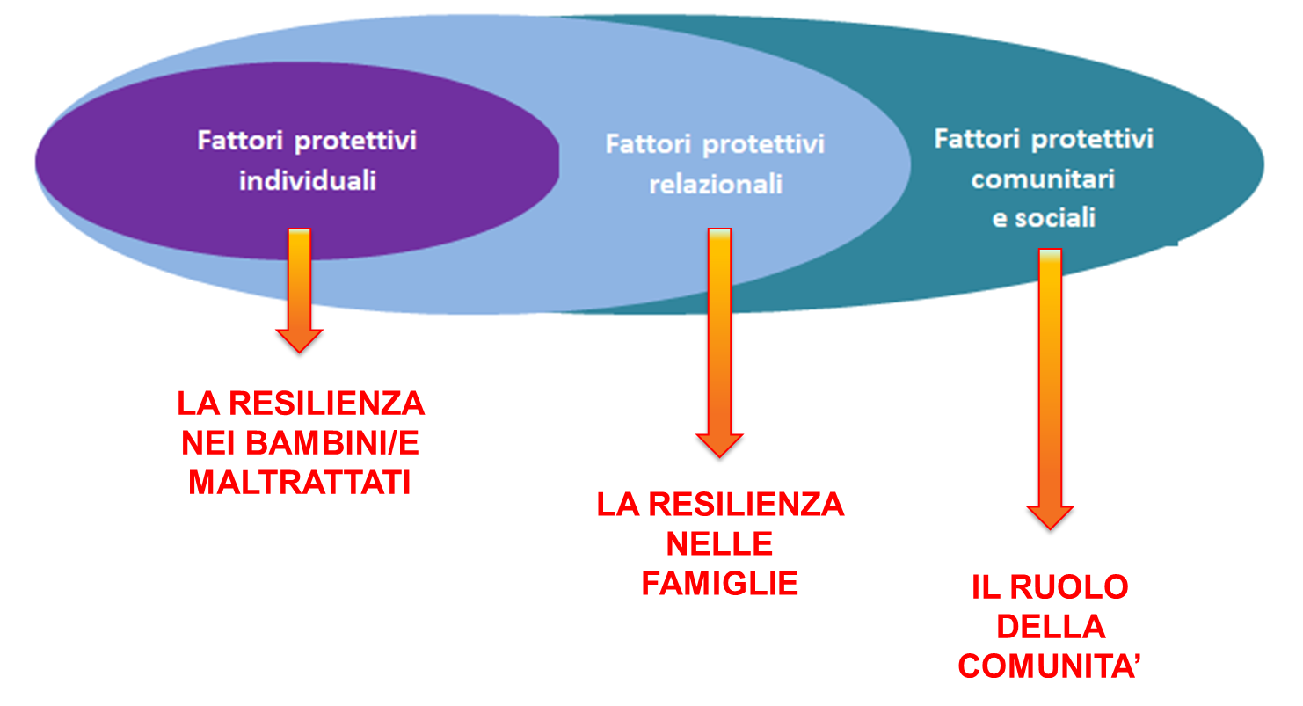
FIGURA 28. CLASSIFICAZIONE DEI FATTORI PROTETTIVI: L'APPROCCIO ECOLOGICO

